Leist.Vereinbarung 2022-24
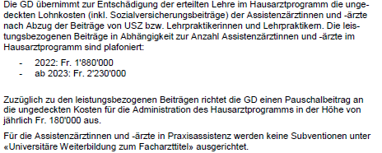

Erläuterung
Curriculum | 6 Stellen a 12 Monate a 100%
PA-Curr | 4 Stellen a 6 Monate a 100%

Jahr 2022:
PA | 34 - 4 PA-Curr = 30 Stellen frei zur Verfügung

Jahr 2023:
PA | 42 - 4 PA-Curr = 38 Stellen frei zur Verfügung

